상품제안서
에르메스 오도렌지 베르테 헤어&바디 5종세트 [세트B] | 상품코드: F30337

 |  | 02-412-0044 | www.easy1.co.kr
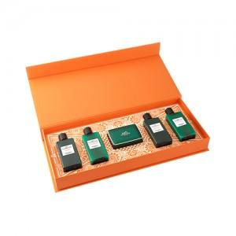

【상세/제작정보】 | <p><span style="margin-top: 0px; color: rgb(51, 51, 51); font-family: NexonLv1Gothic, sans-serif; font-size: 12pt; letter-spacing: -0.3px; text-align: center;">고객센터로 가격 문의해주세요!</span><span style="color: rgb(51, 51, 51); font-family: NexonLv1Gothic, sans-serif; font-size: 16px; letter-spacing: -0.3px; text-align: center;">&nbsp;</span>​</p>

【인쇄/포장옵션】 | / 포장불가능

【공급단가】 | 수량
*VAT별도 | 단가

【상품 URL】 | https://dev.easy1.co.kr:443/src/goods_detail.php?gdno=30337

